シート1
 | 現 | 移行後（案） | 備考
URL | https://www.presis.com/tokyo/kasai_551481/ | https://www.prostyle-residence.com/kasai_551481/
フォーム | https://secure-link.jp/wf/?c=wf62162606 | https://www.prostyle-residence.com/kasai_551481/inquiry_cancel | 蔵前をベースに新規作成 現場で内容が日常的にできる必要があるか
マップ | https://www.presis.com/tokyo/kasai_551481/map.html | https://www.prostyle-residence.com/kasai_551481/map | ・GoogleMapのリンク先のオーナーがPresis.comなのでProstyle版にするのか ・内容は変わらない想定で問題ないか
物件概要 | https://www.presis.com/tokyo/kasai_551481/outline.html | https://www.prostyle-residence.com/kasai_551481/outline/ | 物件概要情報全て現場更新ができる必要があるか
その他 |  |  | プランや、アクセスなど、現在非表示の他ページ含め復活させる ※復活後内容確認のMtgをPS社と行い、調整指定を入れる予定です
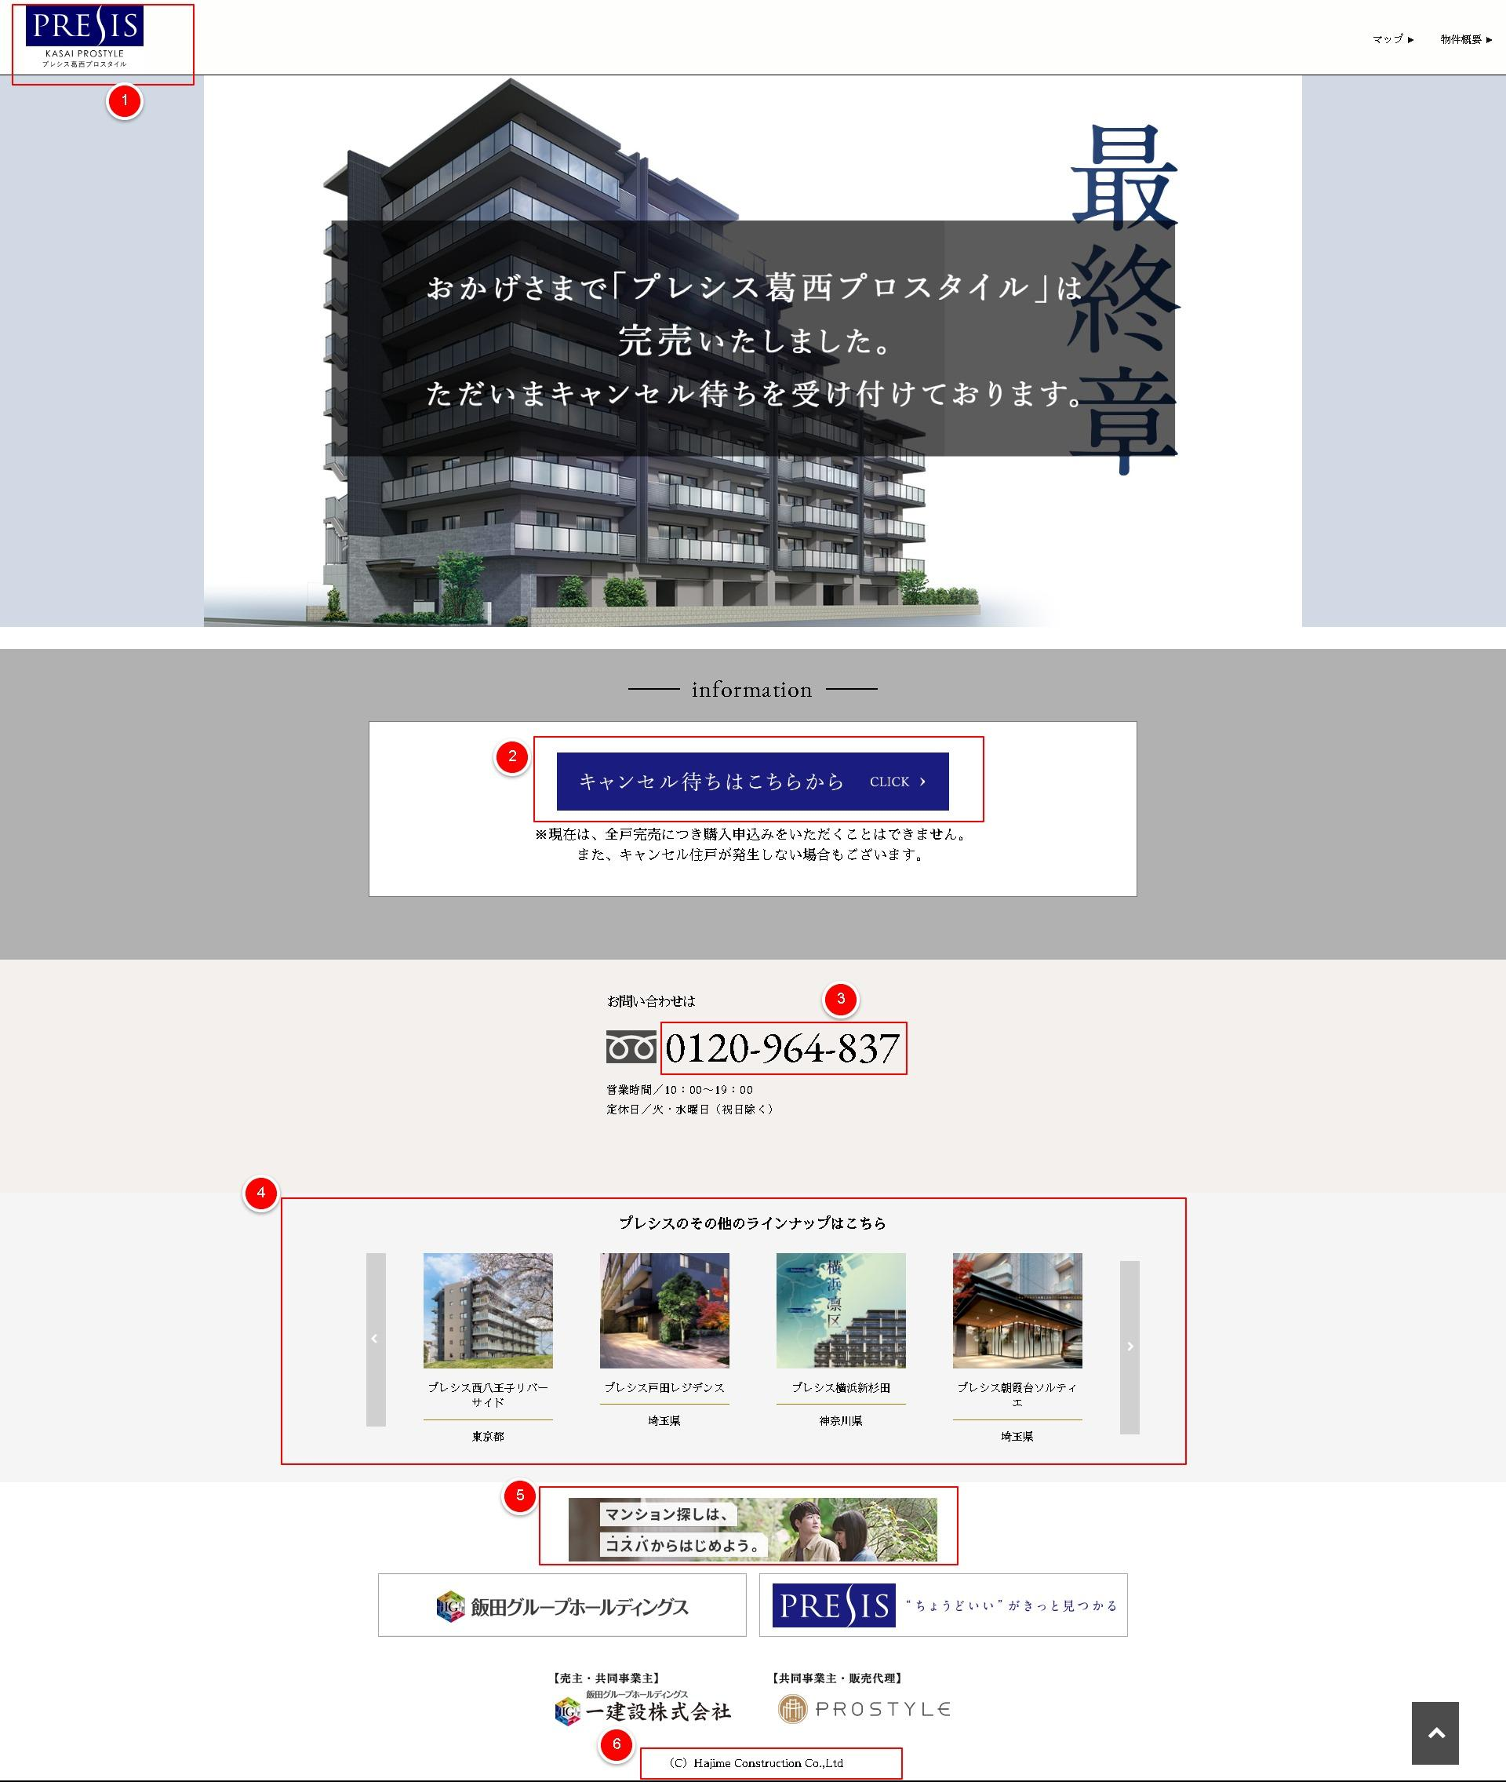

トップページ
① | ロゴ、ヘッダー部分 | ロゴは物件ロゴなので変更無
② | フォーム 導線 | ・新設が必要 ・"キャンセル待ちはこちらから” ⇒ ”来場予約受付はこちら” ・”※現在は、全戸完売につき購入申込みをいただくことはできません。 また、キャンセル住戸が発生しない場合もございます。” ⇒ 削除
③ | TEL | TELを下記に変更 0120-936-417
④ | 他のプレシス物件導線 | 削除し、プロスタイル蔵前サイトへの導線を設置 ※画像は別途作成
⑤ | バナー | PS公式サイト上に掲載しているモクシルバナーを設置
⑥ | コピーライト | 下記に要変更 Copyright © PROSTYLE INC. All Rights Reserved.
その他 | ファットフッター | 一建設を除去し、プロスタイル社を中央寄せにする
その他 | バナー | 飯田グループ、一建設、プレシス のバナーを撤去する
その他 | メインビジュアル | ”おかげさまで「プレシス葛西・・・ 受け付けております。” 上記文言並びにグレー背景削除
その他 | メインビジュアル | ”最終章”削除
その他 | グローバルヘッダー | 下記順序で導線を仮置き（Staging確認するため） ・間取り ・設備仕様 ・マップ ・物件概要

フォームページ
① | タイトル | ”プレシス葛西プロスタイル_キャンセル待ちお問合せフォーム” ⇒ ”プレシス葛西プロスタイル_お問合せフォーム”
② | 説明文 | ”キャンセル待ちお問合せをご検討いただき、誠にありがとうございます。” ⇒”プレシス葛西プロスタイルをご検討いただき、誠にありがとうございます。

 |  | 流用するモクシルバナー


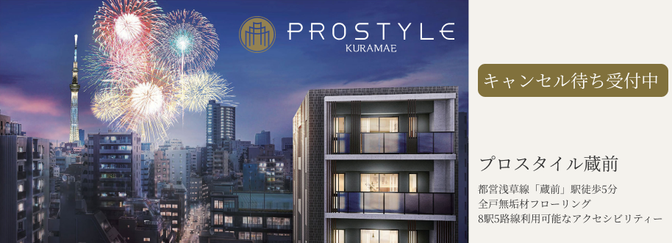
 |  | 蔵前バナーサンプル
 |  | https://www.figma.com/file/flMpBbDKfYBOQB6NgDaOxm/Untitled?type=design&node-id=302-2&mode=design&t=WaCBqssPnnN66AnK-0

